상품제안서
홈데이 내추럴 UV 3단 완전자동 양우산 | 상품코드: F31830

 |  |  |  |  |  |  | 02-412-0044 | www.easy1.co.kr
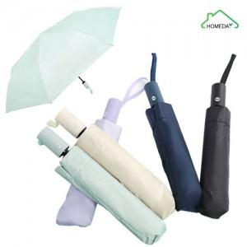

【상세/제작정보】 | 1박스 OPP(50개) / 종이케이스(40개)

【인쇄/포장옵션】 | 레이저 / 종이상자+포장지포장

【공급단가】 | 수량 | 50~ | 100~ | 500~ | 1,000~ | 2,000~
*VAT별도 | 단가 | 4,740원 | 4,660원 | 4,540원 | 4,460원 | 4,340원

【상품 URL】 | http://www.easy1.co.kr/src/goods_detail.php?gdno=31830

